tabela 1
 |  | Dados
Ensaio | Pm1 (psi) | Pm2(psi) | Δh (mm) | t(s) | h(cm) diferença manômetro em U
1 | 12.5 | 10 | 100 | 19.91 | 20.8 |  |  | temperatura 0C | L (cm) | Atanque (m²) | nnominal (rpm)
2 | 16 | 7.5 | 100 | 21.61 | 20.2 |  |  | 25 | 199 | 0.5476 | 3500
3 | 22 | 5 | 100 | 25.23 | 19.4 |  |  | z1 (cm) | z2 (cm) | z3 (cm) | z4 (cm) | Dz (cm)
4 | 27 | 2 | 100 | 31.63 | 18.5 |  |  | 106.9 | 78.5 | 205 | 95 | 32
 |  |  |  |  |  |  |  | braço (mm) | rH20 250 (kg/m³) | nH20 250 (m²/s) | rHg 250 (kg/m³) | g (m/s²)
 |  |  |  |  |  |  |  | 80 | 997 | 8.92E-07 | 13534 | 9.8
 | psi | igual a Pa |  | mm Hg | igual a Pa |  |  | De (mm) | Ae (cm²) | Ds (mm) | As (cm²)
 | 1 | 6886.7 |  | 1 | 133.28 |  |  | 40.8 | 13.1 | 26.6 | 5.57
 |  |  |  |  |  |  |  | he (cm) |  | hs (cm) | K (m)
 |  | Experiência para o cálculo do comprimento equivalente da válvula gaveta de 1" |  |  |  | Experiência para estimar a vazão pelo diagrama de Rouse |  | 9 |  | 12 | 0.000046
 | 1 |  |  |  | 2

Ensaio | Qexp (m³/s) | v(m/s) | hs(m) | Ks | hf (m) | fexp | LeqVGA (m) | Re x (f)1/2 | DH/k | fRouse | Qrouse (m³/s) | CdRouse
1 | 0.00275 | 4.9 | 1.8 | 1.4 | 2.6 | 0.0281 | 1.3 | 2.5E+04 | 578.3 | 0.024 | 0.00298 | 0.924
2 | 0.00253 | 4.5 | 6.0 | 5.7 | 2.5 | 0.0322 | 4.7 | 2.4E+04 | 578.3 | 0.024 | 0.00293 | 0.864
3 | 0.00217 | 3.9 | 12.0 | 15.5 | 2.4 | 0.0421 | 9.8 | 2.4E+04 | 578.3 | 0.024 | 0.00287 | 0.755
4 | 0.00173 | 3.1 | 17.6 | 35.7 | 2.3 | 0.0631 | 15.1 | 2.3E+04 | 578.3 | 0.024 | 0.00281 | 0.617
 | 3 | 4 | 5 | 6 | 7 | 8 | 9 | 10 | 11 | 12 | 13 | 14

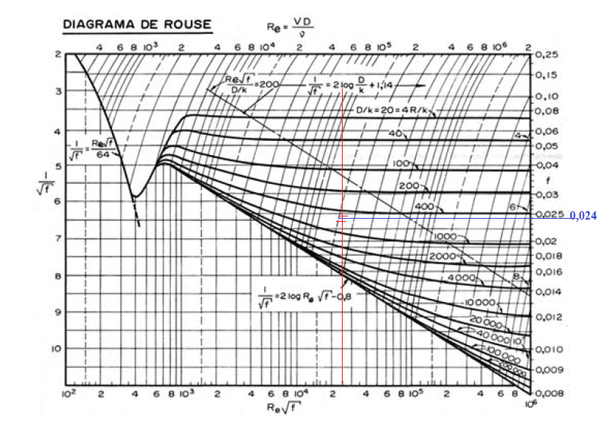

 |  |  |  |  |  |  |  |  |  |  | 15

